Sheet1
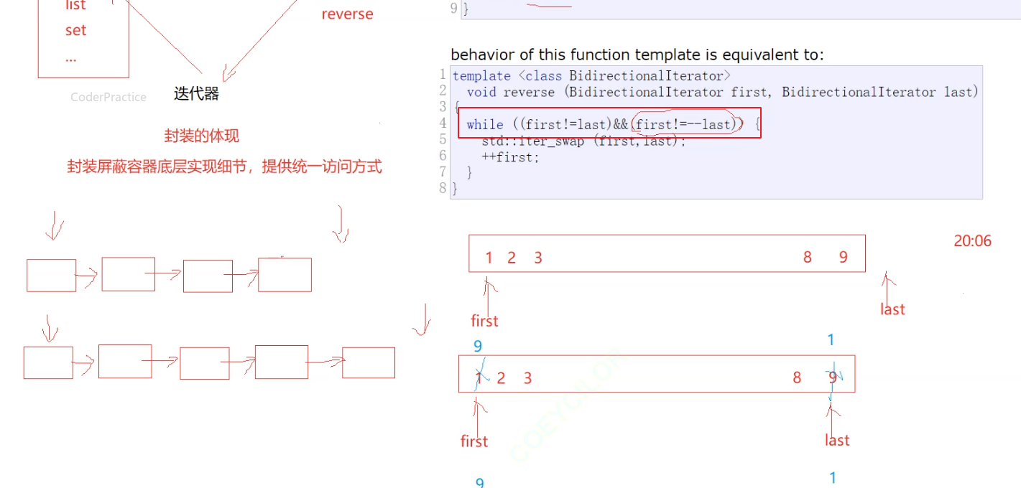

这个条件判断真的很精妙，在只能用！=作为边界条件的情况下，错位去++first和--last，这样奇数偶数情况都能适用，偶数情况下第一个条件（first！=last）会终止循环

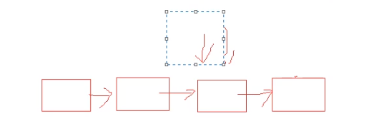

奇数情况下，（first ！= --last）会结束循环

